상품제안서
포켓용 UV 양우산(파우치증정) | 상품코드: F26535

 |  |  |  |  |  |  | 02-412-0044 | www.easy1.co.kr
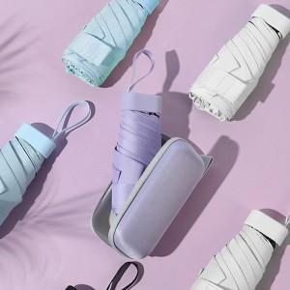

【상세/제작정보】

【인쇄/포장옵션】 | 레이저, 풀칼라 / OPP(비닐)

【공급단가】 | 수량 | 100~ | 300~ | 500~ | 1,000~ | 3,000~
*VAT별도 | 단가 | 7,000원 | 6,880원 | 6,720원 | 6,550원 | 6,440원

【상품 URL】 | https://dev.easy1.co.kr:443/src/goods_detail.php?gdno=26535

